Sheet1
rabbitMQ
 | 画龙点睛的元素，优化性能问题
 |  |  |  |  |  |  |  |  |  |  |  |  |  |  |  |  |  |  |  | 注册用户流程
输入用户名、邮箱等注册信息
校验相关信息
 |  |  |  |  |  |  |  |  |  |  |  |  |  |  |  |  |  |  |  |  |  |  |  |  |  |  |  |  |  |  |  |  |  | 核心业务逻辑
用户
写入数据库
用户信息表
 |  |  |  |  |  |  |  |  |  |  |  |  |  |  |  |  |  |  |  |  |  |  |  |  |  |  |  |  |  |  |  |  |  |  |  |  |  |  |  |  |  |  |  |  |  |  |  |  |  |  |  |  |  |  |  |  |  |  |  |  |  |  | 5秒

提示用户注册成功
短信验证、发送短信让用户确认
邮箱验证、发送邮件给用户
 |  |  |  |  |  |  |  |  |  |  |  |  |  |  |  |  |  |  |  |  |  |  |  |  |  |  |  |  |  |  |  |  |  |  |  |  |  |  |  |  |  |  |  |  |  |  |  |  |  |  |  |  |  |  |  |  |  |  |  |  |  |  |  | 一条线走到底
 |  |  |  |  |  |  |  |  |  |  |  |  |  |  |  |  |  |  |  |  |  |  |  |  |  |  |  |  |  |  |  |  |  |  |  |  |  |  |  |  |  |  |  |  |  | 不属于注册用户核心流程

 |  |  |  |  |  |  |  |  |  |  |  |  |  |  |  |  |  |  |  |  |  |  |  |  |  |  |  |  |  |  |  |  |  |  |  |  |  |  |  |  |  |  |  |  |  |  |  | 异步 |  |  |  |  |  |  |  |  |  |  |  | 异步

发送邮件给用户
发送短信确认

 |  |  |  |  |  |  |  |  |  |  |  |  |  |  |  |  |  |  |  |  |  |  |  |  |  |  |  |  |  |  |  |  |  |  |  |  | MQ引入，将一条线走到底的业务服务模块进行了解耦，系统接口的整体相应时间
 |  |  |  |  |  |  |  |  |  |  |  |  |  |  |  |  |  |  |  |  |  |  |  |  |  |  |  |  |  |  |  |  |  |  |  |  | 降低，即实现了“低延迟”

 |  |  |  |  |  |  |  |  |  |  |  |  |  |  |  |  |  |  |  |  | 双11商品抢购流程 |  |  |  |  |  |  |  |  |  |  |  |  |  |  |  |  |  |  |  |  |  |  |  |  |  |  |  |  |  |  |  |  |  |  |  |  |  |  | 高并发限流流程
 |  |  |  |  |  |  |  |  |  |  |  |  |  |  |  |  |  |  |  |  |  |  |  |  |  |  |  |  |  |  |  |  |  |  |  |  |  |  |  |  |  |  |  |  |  |  |  |  |  |  |  |  | RabbitMQ转移巨大的用户流量（间接帮助接口限流）
 |  |  |  |  |  |  |  |  |  |  |  |  |  |  |  |  |  |  |  |  |  | 开始
 |  |  |  |  |  |  |  |  |  |  |  |  |  |  |  |  |  |  |  |  |  |  |  |  |  |  |  |  |  |  |  |  |  |  |  |  |  |  |  |  |  |  |  |  |  |  |  |  |  |  |  |  |  |  | 用户抢单请求排队入队列
 |  |  |  |  |  |  |  |  |  |  |  |  |  | 用户1 |  |  |  |  | 用户2 |  |  |  |  |  |  |  |  | 用户3 |  |  |  |  |  |  |  |  | 用户... |  |  |  |  | N个
 |  |  |  |  |  |  |  |  |  |  |  |  |  |  |  |  |  |  |  |  |  |  |  |  |  |  |  |  |  |  |  |  |  |  |  |  |  |  |  |  |  |  |  |  |  |  |  |  |  |  |  |  |  |  | 异步

 |  |  |  |  |  |  |  |  |  |  |  |  |  |  |  |  | 开始抢购时，所有用户单击某个商品进行抢购
 |  |  |  |  |  |  |  |  |  |  |  |  |  |  |  |  | 如果限流去掉此箭头
 |  |  |  |  |  |  |  |  |  |  |  |  |  |  |  |  |  |  |  |  |  |  |  |  |  |  | 蜂拥而来的巨大的用户请求流量
 |  |  |  |  |  |  |  |  |  |  |  |  |  |  |  |  |  |  |  |  |  |  |  |  |  |  |  |  | 后端
 |  |  |  |  | 接受用户账号，商品等信息 |  |  |  |  |  |  |  |  |  |  |  |  |  |  |  |  |  |  | 数据校验 |  |  |  |  |  |  |  |  |  | 获取商品库存 |  |  |  |  |  |  |  |  |  |  | 商品库存充足 |  |  |  |  |  |  |  |  |  | 否，直接结束

 |  |  |  |  |  |  |  |  |  | 写入数据库相关数据表 |  |  |  |  |  |  |  |  |  |  |  |  |  |  |  |  |  |  |  | 用户、商品等信息 |  |  |  |  |  |  |  |  |  |  |  |  |  |  | 是、当前用户抢到商品
 |  |  |  |  |  |  |  |  |  |  |  |  |  |  |  |  |  |  |  |  |  |  |  |  |  |  |  |  |  |  |  |  |  |  |  |  |  |  |  |  |  |  |  |  |  |  |  |  |  |  | 异步
 |  |  |  |  |  |  |  |  |  |  |  |  |  |  |  |  |  |  |  |  |  |  |  |  |  |  |  |  |  |  |  | 异步
 |  |  |  |  |  |  |  |  | 结束 |  |  |  |  |  |  |  |  | 更新商品库存 |  |  |  |  |  |  |  |  |  |  |  |  |  |  |  |  |  |  |  |  |  |  |  | 邮件或短信异步通知已抢到商品 |  |  |  |  |  |  |  |  |  |  |  |  |  |  |  |  | 结束

 |  |  |  |  |  |  |  |  |  |  |  |  |  |  |  |  |  |  |  |  |  |  | 不支持高并发 |  |  |  |  |  |  |  |  |  | 只适用于前端流量很小的情况

 |  |  |  |  |  |  |  |  |  |  |  |  |  |  |  |  |  |  |  |  |  |  |  |  |  |  |  |  |  |  |  |  |  |  |  |  |  |  |  |  |  |  |  |  |  |  |  |  |  |  |  |  |  |  |  |  |  |  |  |  |  |  |  |  |  |  | 开始 | IO
 | 春运12306 抢票场景，业务延迟处理（MQ延迟队列） |  |  |  |  |  |  |  |  |  |  |  |  |  |  |  |  |  |  |  |  |  |  |  |  |  |  |  |  |  |  |  |  |  |  |  |  |  |  |  |  |  |  |  |  |  |  |  |  |  |  |  |  |  |  |  |  |  |  |  |  |  |  |  |  |  | 开启定时器 | 照成了DB和redis数据库巨大压力
 |  |  |  |  |  |  |  |  |  |  |  |  |  |  |  |  |  |  |  |  |  |  |  |  |  |  |  |  |  |  |  |  |  |  |  |  |  |  |  |  |  |  | 购票订单数据库表 |  |  |  |  |  |  |  |  |  |  | （已抢到票,但为付款）
 |  |  |  |  |  |  | 开始 |  |  |  |  |  |  |  |  |  |  |  |  |  |  |  |  |  |  |  |  |  |  |  |  |  |  |  |  |  |  |  |  |  |  |  |  |  |  |  |  |  |  |  |  |  |  |  |  |  |  |  |  |  |  |  |  |  |  | 每隔10秒执行一次定时处理逻辑

 |  |  |  | 用户抢到车票并前往付款页面 |  |  |  |  |  |  |  |  |  |  |  |  |  |  |  |  |  |  |  |  |  |  |  |  |  |  |  |  |  |  |  | 入库 |  |  |  |  |  | 更新订单的付款状态为1=已付款 |  |  |  |  |  |  |  |  |  |  |  |  |  |  |  |  |  |  |  |  |  |  |  | 从数据库表中获取状态为0=未付款的数据

 |  |  |  |  |  | 用户选择付款方式 |  |  |  |  |  |  |  |  |  |  |  |  |  |  |  |  |  |  |  |  |  |  |  |  |  |  |  |  |  |  |  |  |  |  |  |  | 用户在30分钟内付完款？ |  |  |  |  |  |  |  |  |  |  |  |  |  |  |  |  |  |  |  |  |  |  | 距离下单时间是否已经超过了30分钟

 |  |  |  |  |  | 此时系统生成一笔订单，付款状态0=未付款
 |  |  |  |  |  |  |  |  |  |  |  |  |  |  |  |  |  |  |  |  |  |  |  |  |  |  |  |  |  |  |  |  |  |  |  |  |  |  |  |  |  |  |  |  |  |  |  |  |  |  |  |  |  |  |  |  |  |  |  |  | 更新订单为失效状态
 |  |  |  |  |  |  |  |  |  |  | 提醒用于在30分钟内付款
 |  |  |  |  |  |  |  |  |  |  |  |  |  |  |  |  |  |  |  |  |  |  |  |  |  |  |  |  |  |  |  |  |  |  |  |  |  |  |  |  |  |  |  |  |  |  |  |  |  |  |  |  |  |  |  |  |  |  |  |  | 已超过30分钟了，票腾出来给其他需要用户

 |  |  |  |  |  |  |  |  |  |  |  |  |  |  |  |  |  |  |  |  |  |  |  |  |  |  |  |  |  |  |  |  |  |  | 用户

 |  |  |  |  |  |  |  |  |  |  |  |  |  |  |  | RabbitMQ的延迟队列（设定的延迟时间为30分钟） |  |  |  |  |  |  |  |  |  |  |  |  |  |  |  |  |  |  |  |  |  |  |  |  |  |  |  |  |  |  |  |  |  | 是否超过了30分钟

 |  |  |  |  |  |  |  |  |  |  |  |  |  |  |  |  |  |  |  |  |  |  |  |  |  |  |  |  |  |  |  |  |  |  |  |  |  |  |  |  |  |  |  |  |  |  |  |  |  | 是：监听到订单ID等消息

 |  |  |  |  |  |  |  |  |  |  |  |  |  |  |  |  |  |  |  |  |  |  |  |  |  |  |  |  |  |  |  |  |  |  |  |  |  |  |  |  |  |  |  |  |  |  |  |  |  | RabbitMQ的延迟队列对应的消费者监听器

 |  |  |  |  |  |  |  |  |  |  |  |  |  |  |  |  |  |  |  |  |  |  |  |  |  |  |  |  |  |  |  |  |  |  |  |  |  |  |  |  |  |  |  |  |  |  |  |  |  | 查询数据库中该订单记录的付款状态

 |  |  |  |  |  |  |  |  |  |  |  |  |  |  |  |  |  |  |  |  |  |  |  |  |  |  |  |  |  |  |  |  |  |  |  |  |  |  |  |  |  |  |  |  |  |  |  |  |  | 未付款、即状态为0？

 |  |  |  |  |  |  |  |  |  |  |  |  |  |  |  |  |  |  |  |  |  |  |  |  |  |  |  |  |  |  |  |  |  |  |  |  |  |  |  |  |  |  |  |  |  |  |  |  |  | 更新订单状态为已失效（表示已经超过30分钟了仍未付）

 |  |  | RabbitMQ后端控制台

 |  |  |  | 链接管理 |  |  |  |  |  |  |  |  |  | 通道管理 |  |  |  |  |  |  | 交换机管理 |  |  |  |  |  |  |  |  |  |  |  | 队列管理 |  |  |  |  |  |  |  |  | 用户管理
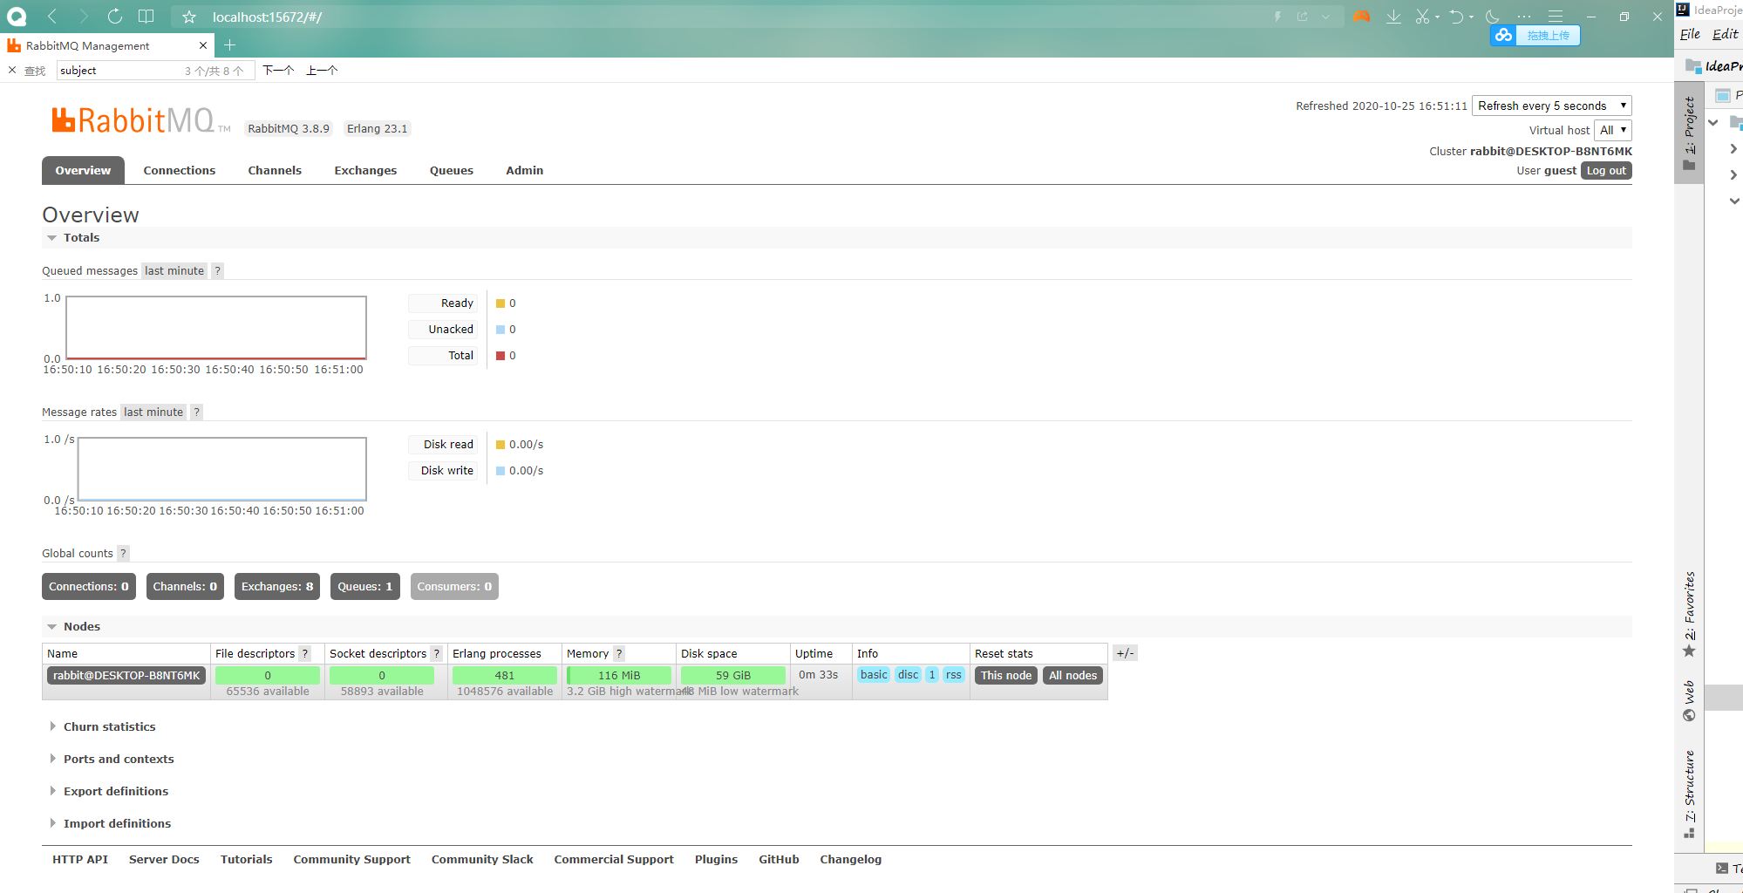

 |  |  |  |  |  |  |  |  |  |  |  |  |  |  |  |  |  |  |  |  |  |  |  |  |  |  |  |  |  |  |  |  |  |  |  |  |  |  |  |  |  |  |  |  |  |  |  |  |  |  |  |  |  |  |  |  |  |  |  |  |  |  |  |  |  |  | 历史产生的队列

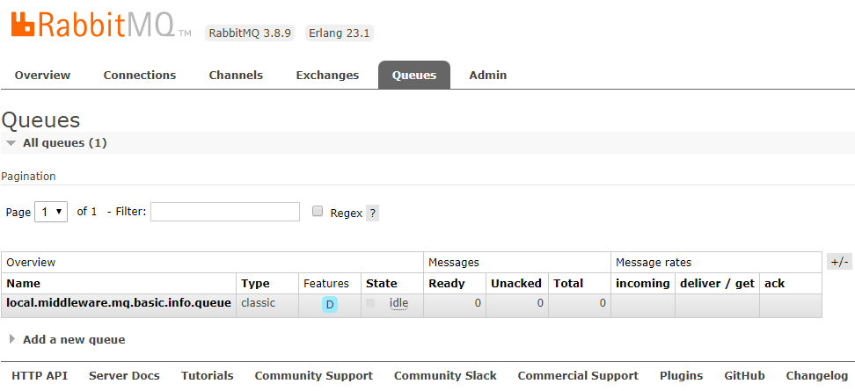

rabbitMQ相关词汇介绍

邮件箱子
邮 件
 |  |  |  |  |  |  |  |  |  |  |  |  |  |  |  |  |  |  |  |  |  |  |  |  |  |  |  |  |  |  |  |  |  |  |  |  |  | 邮递员M
 |  |  |  |  |  |  |  |  |  |  |  |  |  | 投递邮件 |  |  |  | 邮件 |  |  |  |  |  |  |  |  |  |  |  |  |  |  |  | 取出邮件 |  |  |  |  |  |  |  |  |  |  |  |  |  |  |  |  |  |  |  |  |  |  | 交给用户 |  |  | 接收邮件的用户B
投递邮件的用户A

 |  |  |  |  |  |  |  |  |  |  |  |  |  |  |  |  |  |  |  |  |  |  |  |  |  |  |  |  | 邮局的极大核心要素

其中，投递邮件的用户A相当于RabbitMQ产生消息的生产者，邮件相当于消息，接收邮件的用户B相当于RabbitMQ接收处理消息的消费者，而邮件箱子和邮递员可以分别
看做是RabbitMQ消息模型中的交换机和队列。
rabbitMQ核心基础组件：
1、生产者：用于生产、发送消息的程序
2、消费者：用于监听、接收、消费和处理消息的程序
3、消息：可以看做是实际的数据，如一串数字、一张图片和一篇文章。在RabbitMQ底层系统架构中，消息是通过二进制的数据流进行传输的。
4、队列：消息的暂存区或存储区
5、 |  | 交换机：也是消息中转站，首次接收和分发消息 |  |  |  |  |  |  |  |  |  |  |  |  |  |  |  |  |  |  |  |  |  |  |  |  |  |  |  |  | 根据分发机制不同，Headers,Fanout、Direct、Topic（Exchange） |  |  |  |  |  |  |  |  |  |  |  |  |  |  |  |  |  |  |  |  |  |  |  |  |  |  |  |  |  |  | 4种。
6、路由器：是一个秘钥，不能单独使用而是和交换机绑定在一起。
MQ消息模型三大基本组成：队列、交换机、路由器
 |  |  |  |  |  |  |  |  |  |  |  |  |  |  |  |  |  |  |  |  | 交换机
 |  |  | Producer生产者 |  |  |  |  |  |  |  |  |  |  |  |  |  | 消息 |  |  |  |  |  |  |  |  | 消息 |  |  |  |  |  | 队列 |  |  |  |  | 被消费者监听并消费消息 |  |  |  |  |  |  |  |  |  |  |  | Direct
 |  |  |  |  |  |  |  |  |  |  |  |  |  |  |  |  |  |  |  |  | 路由器
基于Spring的事件驱动模型实现

 |  |  |  | spring内置：ApplicationEvent和ApplicationListener
 |  |  |  | 事件：消息 |  |  |  |  |  |  |  |  | （对象、String） |  |  |  |  |  |  |  |  | 继承ApplicationEvent |  |  |  |  |  |  |  |  |  |  |  |  |  |  | 实现序列化机制
 |  |  |  | Spring自带、内置的和MQ功能差不多的一个模型

 |  |  |  |  |  |  |  |  |  |  |  |  |  |  |  | [main线程] |  |  |  |  |  |  |  |  |  |  |  |  |  |  |  |  |  |  |  |  |  |  |  |  |  |  |  |  |  |  |  |  |  |  |  |  |  |  |  |  |  |  |  | [main线程的子线程进行消费]
 |  |  |  | ApplicationPublisher发送器-生产者（IoC容器） |  |  |  |  |  |  |  |  |  |  |  |  |  |  |  |  |  |  |  |  |  |  |  |  |  |  |  |  |  |  | 绑定 |  |  | ApplicationEvent事件-消息 |  |  |  |  |  |  |  |  |  |  |  |  |  |  |  |  |  | 到 |  | ApplicationListener监听器-消费者

 |  |  |  | 需求：将用户登录成功后的相关信息封装成实体对象，由生产者采用异步的方式发送给消费者，消费者监听到消息后进行相应的处理

 |  |  |  |  |  |  |  |  |  |  |  | ssm进行演示完成，大家在boot项目完成（10分钟）

SpringBoot项目整合RabbitMQ

1、添加POM起步依赖
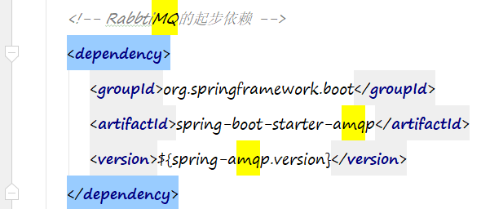

2、加入 mq的相关配置 ，可在application.properties 或 application.yml进行配置
 | 包括RabbitMQ服务器的Host、端口号、用户名和密码等配置
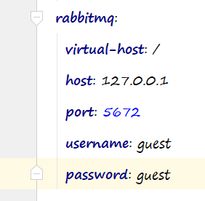

自定义注入Bean的相关组件

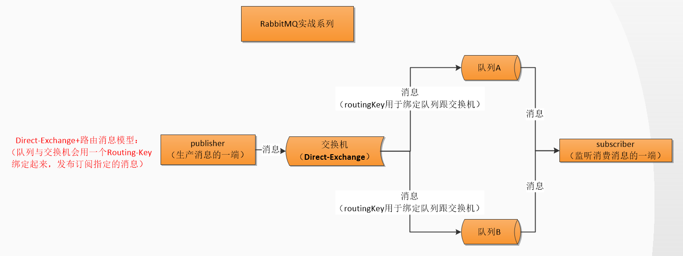

 | 重要步骤：

 | 1、在RabbitConfig类中创建队列，交换机、路由及绑定

 | 2020-10-29 21:00:46.296 INFO 6976 --- [ main] com.power.rabbitmq.RabbitmqTest : Started RabbitmqTest in 29.285 seconds (JVM running for 31.869)
 | 2020-10-29 21:00:46.653 INFO 6976 --- [ main] c.p.rabbitmq.publisher.BasicPublisher : 基本消息模型-生产者-发送消息：~~~~~~~~~~~这是一串字符串消息~~~~~~~~
 | 2020-10-29 21:00:46.666 INFO 6976 --- [ Thread-2] o.s.w.c.s.GenericWebApplicationContext : Closing org.springframework.web.context.support.GenericWebApplicationContext@319dead1: startup date [Thu Oct 29 21:00:19 CST 2020]; root of context hierarchy
 | 2020-10-29 21:00:46.671 INFO 6976 --- [ Thread-2] o.s.c.support.DefaultLifecycleProcessor : Stopping beans in phase 2147483647
 | 2020-10-29 21:00:46.671 INFO 6976 --- [ 127.0.0.1:5672] com.power.config.RabbitmqConfig : 消息发送成功：correlationData(null),ack(true),cause(null)
 | 2020-10-29 21:00:46.680 WARN 6976 --- [cTaskExecutor-1] o.s.a.s.c.Jackson2JsonMessageConverter : Could not convert incoming message with content-type [application/octet-stream]
 | 2020-10-29 21:00:46.680 INFO 6976 --- [ Thread-2] o.s.a.r.l.SimpleMessageListenerContainer : Waiting for workers to finish.
 | 2020-10-29 21:00:46.689 INFO 6976 --- [cTaskExecutor-1] c.power.rabbitmq.consumer.BasicConsumer : 基本消息模型-消费者-监听消费到消息：~~~~~~~~~~~这是一串字符串消息~~~~~~~~
 | 2020-10-29 21:00:46.691 INFO 6976 --- [ Thread-2] o.s.a.r.l.SimpleMessageListenerContainer : Successfully waited for workers to finish.
 | 2020-10-29 21:00:46.692 INFO 6976 --- [ Thread-2] org.quartz.core.QuartzScheduler : Scheduler quartzScheduler_$_NON_CLUSTERED paused.
 | 2020-10-29 21:00:46.715 INFO 6976 --- [ Thread-2] o.s.c.support.DefaultLifecycleProcessor : Stopping beans in phase 0
 | 2020-10-29 21:00:46.732 INFO 6976 --- [ Thread-2] o.s.s.quartz.SchedulerFactoryBean : Shutting down Quartz Scheduler
 | 2020-10-29 21:00:46.733 INFO 6976 --- [ Thread-2] org.quartz.core.QuartzScheduler : Scheduler quartzScheduler_$_NON_CLUSTERED shutting down.
 | 2020-10-29 21:00:46.734 INFO 6976 --- [ Thread-2] org.quartz.core.QuartzScheduler : Scheduler quartzScheduler_$_NON_CLUSTERED paused.
 | 2020-10-29 21:00:46.735 INFO 6976 --- [ Thread-2] org.quartz.core.QuartzScheduler : Scheduler quartzScheduler_$_NON_CLUSTERED shutdown complete.
 | 2020-10-29 21:00:46.807 INFO 6976 --- [ Thread-2] com.alibaba.druid.pool.DruidDataSource : {dataSource-1} closed

 | Process finished with exit code 0

MQ里其他发送接收消息的方式
 |  |  |  |  |  |  |  |  |  |  |  |  |  |  |  |  |  |  |  |  |  |  |  | Consumer |  |  |  |  |  |  |  |  |  |  |  |  |  |  |  |  |  |  |  |  |  | Message
到底可以发送什么？ |  |  |  |  |  |  |  |  |  |  |  |  |  |  |  |  |  |  |  |  |  |  | 有几种方式接收？ |  |  |  |  |  |  |  |  |  |  |  |  |  |  |  |  |  |  |  | 有几种格式发送？
字符串 |  |  |  |  |  |  |  |  |  |  |  |  |  |  |  |  |  |  |  |  |  | @Payload Person person |  |  |  |  |  |  |  |  |  |  |  |  |  |  |  |  |  |  |  |  |  | 1、转成 字节型二进制流，byte[] |  |  |  |  |  |  |  |  |  |  |  |  |  | （最常用）
对象 |  |  | Person |  |  |  |  |  |  |  |  |  |  |  |  |  |  |  |  |  |  | @Payload byte[] msg |  |  |  |  |  |  |  |  |  |  |  |  |  |  |  |  |  |  |  |  |  |  |  |  |  | 疑问：只能发字符串，对象好像不能发，为什么最常用？绝对可以将对象转成字节型二进制流，ObjectMapper来转化
 |  |  |  |  |  |  |  |  |  |  |  |  |  |  |  |  |  |  |  |  |  |  |  |  |  |  |  |  |  |  |  |  |  |  |  |  |  |  |  |  |  |  |  | 2、消息属性处理类MessagePostProcessor,在消息发送之前指定消息的类型，接收就按类型接收

基于FanoutExchange的消息模型实战

 |  |  |  |  |  |  |  |  |  |  |  |  |  |  |  |  |  |  |  |  |  |  |  |  |  |  |  |  |  |  |  |  |  |  |  |  | 队里1 |  |  |  |  |  |  | 监听
 |  |  |  |  |  |  |  |  |  |  |  |  |  |  |  |  |  |  |  |  |  |  |  |  |  |  |  |  |  |  |  |  |  |  |  |  |  |  |  |  |  |  |  |  |  |  |  |  |  |  |  | 消费者1
 |  |  |  |  |  |  |  |  |  |  |  |  |  |  |  |  |  |  |  |  |  |  |  |  |  |  |  |  |  |  |  |  |  | 绑定1

 |  |  |  |  |  |  |  |  |  | 生产者产生消息 |  |  |  |  |  |  |  |  |  |  |  |  |  |  | 交换机
 |  |  |  |  |  |  |  |  |  |  |  |  |  |  |  |  |  |  |  |  |  |  |  |  |  |  |  |  |  |  |  |  | 绑定2
 |  |  |  |  |  |  |  |  |  |  |  |  |  |  |  |  |  |  |  |  |  |  |  |  |  |  |  |  |  |  |  |  |  |  |  |  | 队列2 |  |  |  |  |  |  | 监听接收消息消费
 |  |  |  |  |  |  |  |  |  |  |  |  |  |  |  |  |  |  |  |  |  |  |  |  |  |  |  |  |  |  |  |  |  |  | N个队列，N大于等于1 |  |  |  |  |  |  |  |  |  |  |  |  |  |  |  |  | 消费者2

 |  |  |  |  |  |  |  |  |  |  |  |  |  |  |  |  |  |  |  |  |  |  |  |  |  |  |  |  |  |  |  | 基于FanoutExchange 发广播模式

 |  |  | 2020-10-31 10:42:14.799 INFO 12912 --- [cTaskExecutor-1] c.power.rabbitmq.consumer.ModelConsumer : 消息模型fanoutExchange-one-消费者-监听消费到消息：EventInfo(id=1, module=增删改查模块, name=基于FanoutExchange的消息模型, desc=这是基于fanoutExchange的消息模型)
 |  |  | 2020-10-31 10:42:14.799 INFO 12912 --- [cTaskExecutor-1] c.power.rabbitmq.consumer.ModelConsumer : 消息模型fanoutExchange-two-消费者-监听消费到消息：EventInfo(id=1, module=增删改查模块, name=基于FanoutExchange的消息模型, desc=这是基于fanoutExchange的消息模型)

基于TopicExchange的消息模型实战

 |  |  |  |  |  |  |  | 生产者 |  |  |  |  |  |  | 产生消息 |  |  |  |  | 消息 |  |  |  |  |  |  |  |  |  |  | DirectExchange |  |  |  |  |  |  |  |  |  | 绑定 |  |  |  |  |  |  | 路由 |  |  | 传输消息 |  |  |  |  |  | 队列 |  | 监听消费 |  |  |  |  |  | 消费者

 |  |  |  |  |  |  |  |  |  |  |  |  |  |  |  |  |  |  |  |  |  |  |  |  |  |  |  |  |  |  |  |  |  |  |  |  |  |  | 路由通配符：*和#（*号只能匹配1个单词，#可以匹配0和多个单词）

 |  |  |  |  |  |  |  |  |  |  |  |  |  |  |  |  |  |  |  |  |  |  |  |  |  |  |  |  |  |  |  |  |  |  |  |  |  |  |  | *：${mq.env}.middleware.mq.basic.info.routing.*.key
 |  |  |  |  |  |  |  |  |  |  |  |  |  |  |  |  |  |  |  |  |  |  |  |  |  |  |  |  |  |  |  |  |  |  |  |  |  |  |  |  |  |  | ${mq.env}.middleware.mq.basic.info.routing.java.key
 |  |  |  |  |  |  |  |  |  |  |  |  |  |  |  |  |  |  |  |  |  |  |  |  |  |  |  |  |  |  |  |  |  |  |  |  |  |  |  | #:${mq.env}.middleware.mq.basic.info.routing.key
 |  |  |  |  |  |  |  |  |  |  |  |  |  |  |  |  |  |  |  |  |  |  |  |  |  |  |  |  |  |  |  |  |  |  |  |  |  |  |  |  |  |  |  |  |  |  | 0个单词
 |  |  |  |  |  |  |  |  |  |  |  |  |  |  |  |  |  |  |  |  |  |  |  |  |  |  |  |  |  |  |  |  |  |  |  |  |  |  |  |  |  |  | ${mq.env}.middleware.mq.basic.info.routing.python.php.key
 |  |  |  |  |  |  |  |  |  |  |  |  |  |  |  |  |  |  |  |  |  |  |  |  | routingKeyOne

 |  |  |  |  | 2020-10-31 11:39:46.335 INFO 22628 --- [cTaskExecutor-1] c.power.rabbitmq.consumer.ModelConsumer : 消息模型topicExchage-*-消费者-监听消费到消息：这是TopicExchange消息模型的消息
 |  |  |  |  | 2020-10-31 11:39:46.335 INFO 22628 --- [cTaskExecutor-1] c.power.rabbitmq.consumer.ModelConsumer : 消息模型topicExchage-#-消费者-监听消费到消息：这是TopicExchange消息模型的消息
 |  |  |  |  |  |  |  |  |  |  |  |  |  |  |  |  |  |  |  |  |  |  |  |  | routingKeyTwo

 |  |  |  |  |  |  |  |  |  |  |  |  |  |  |  |  |  |  |  |  |  |  |  |  | 2020-10-31 11:42:52.701 INFO 7744 --- [cTaskExecutor-1] c.power.rabbitmq.consumer.ModelConsumer : 消息模型topicExchage-#-消费者-监听消费到消息：这是TopicExchange消息模型的消息
 |  |  |  |  |  |  |  |  |  |  |  |  |  |  |  |  |  |  |  |  |  |  |  |  | routingKeyThree

 |  |  |  |  |  |  |  |  |  |  |  |  |  |  |  |  |  |  |  |  |  |  |  |  | 2020-10-31 11:43:56.060 INFO 5084 --- [cTaskExecutor-1] c.power.rabbitmq.consumer.ModelConsumer : 消息模型topicExchage-#-消费者-监听消费到消息：这是TopicExchange消息模型的消息

